Plots0
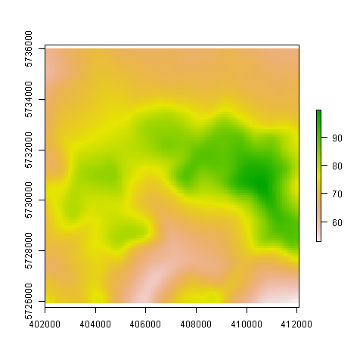

Plots1
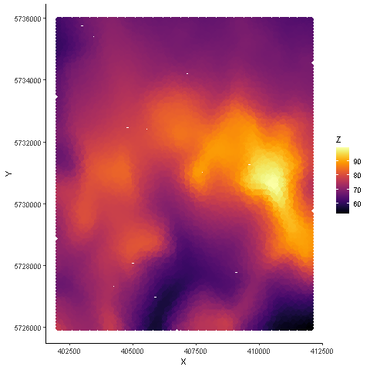

Plots2
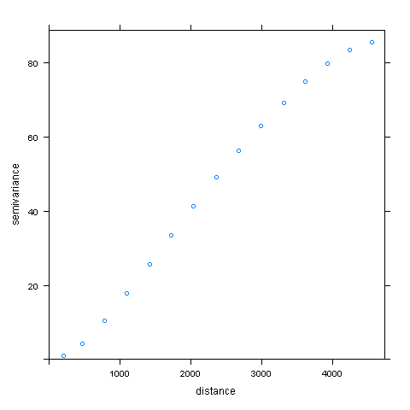

Plots3
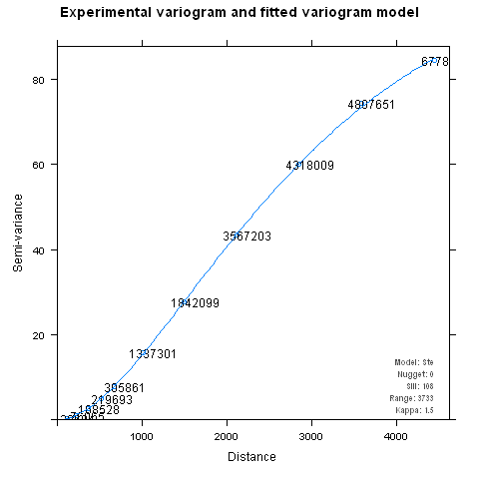

Plots4
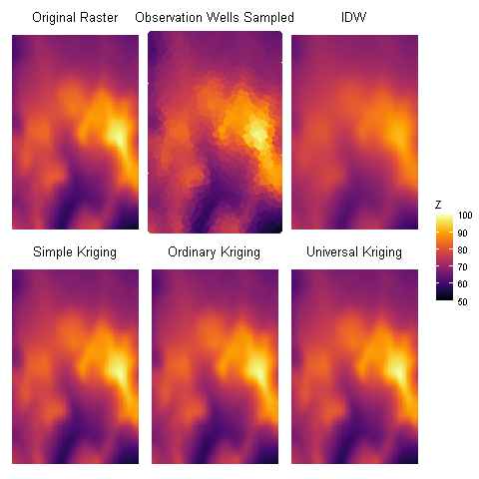
SK | OK | UK
53.049457857 | 53.050321112 | 53.182896527
68.603177651 | 68.603177618 | 68.599615978
73.156694543 | 73.156694537 | 73.153840711
79.365872939 | 79.365872935 | 79.363183147
99.504715426 | 99.50471542 | 99.568997564
0 | 0 | 0

